Main
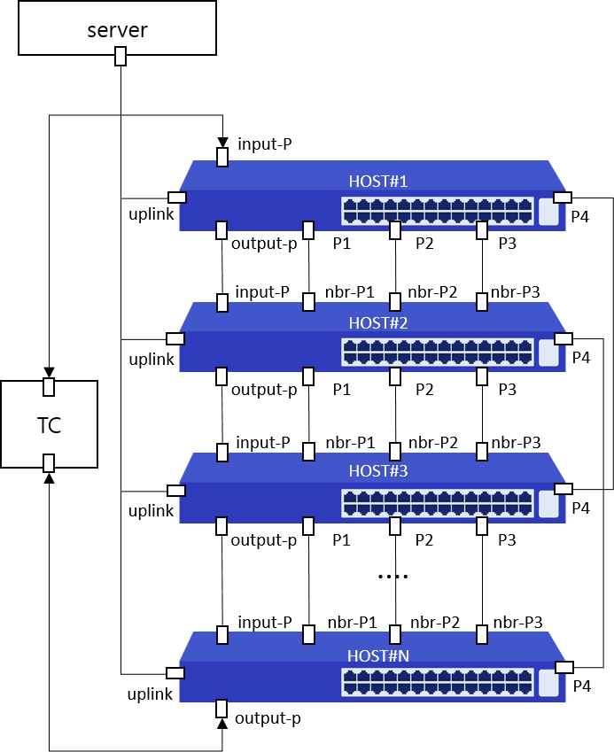
Item List | Elapsed Time | Fail Cnt | Result
Speed | 3(m)23(s) | 0 | Normal
UDLD | 28(s) | 0 | Normal
Total test | 3(m)51(s) | 0 | Normal

